List1
Příloha č. 2 - specifikace plnění VZ 1/2023 - čistící, úklidové prostředky, drogistické a jiné zboží pro ÚKZÚZ Plzeň, Slovanská alej 20, 326 00 Plzeň
Popis zboží VZ 1/2023 ÚKZÚZ Plzeň | obrázek + množství | množství počet | cena za ks, roli, balení bez DPH | cena za ks, roli, balení s DPH | množství bez DPH | množství s DPH
1) Antibakteriální mýdlo HERBAL 90g - Mýdlo Protex Herbal spojuje antibakteriální složky se směsí bylinných přísad včetně oleje čajovníku, rozmarýnu, tymiánu, zeleného čaje a měsíčku. | 60 kusů | 60 | 0.00 | 0.00 | 0.00 | 0.00
2) Antibakteriální mýdlo FRESH 90g - Mýdlo Protex Fresh jemně čistí pokožku a působí proti bakteriím ještě hodiny po umytí. Ničí 99 % bakterií a vytváří ochrannou vrstvu. | 60 kusů | 60 | 0.00 | 0.00 | 0.00 | 0.00
3) Jar, obsah 450 ml., prostředek na mytí nádobí | 100 kusů | 100 | 0.00 | 0.00 | 0.00 | 0.00
4) Clin Windows - čisticí přípravek na okna - 500 ml | 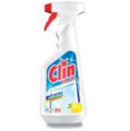 60 kusů | 60 | 0.00 | 0.00 | 0.00 | 0.00
5) DE+A1O Korsika, 1 l, vonný koncentrát do čistících přípravků, oranžový | 50 kusů | 50 | 0.00 | 0.00 | 0.00 | 0.00
6) Cif tekutý písek - 720 g | 100 kusů | 100 | 0.00 | 0.00 | 0.00 | 0.00
7) Real Maxi Universal Antistatic - univerzální čistící prostředek na mytí všech omyvatelných povrchů 1000 g | 100 kusů | 100 | 0.00 | 0.00 | 0.00 | 0.00
8) Domestos WC gel / 750 ml tekutý čisticí a dezinfekční přípravek | 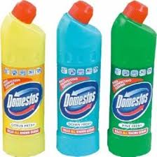 100 kusů | 100 | 0.00 | 0.00 | 0.00 | 0.00
9) Glade osvežovač 300 ml - Vůně čistoty - Pure Clean Linen | 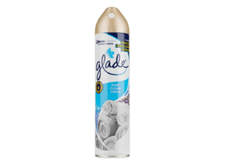 60 kusů | 60 | 0.00 | 0.00 | 0.00 | 0.00
10) Švédská utěrka, 40 x 40 cm. Švédská utěrka z mikrovlákna 250 g/m2, obsahujícího 80% polyesteru a 20% polyamidu. Ekologická, vše dokonale čistí bez použití saponátů. Má dlouhou životnost, nepoškozuje povrchy, nepouští vlákna. Vysoká savost a absorbce nečistoty. Dá se použít suchá i mokrá. Prát odděleně při teplotě do 60°C, pozor, bez aviváže. | 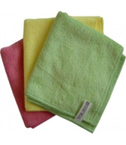 100 kusů | 100 | 0.00 | 0.00 | 0.00 | 0.00
11) LDPE pytle na odpad rolované 120 litrů, 70 x 110 cm, 80 mikronů - ŽLUTÉ 15 kusů v roli | 10 rolí | 10 | 0.00 | 0.00 | 0.00 | 0.00
12) LDPE pytle na odpad rolované 120 litrů, 70 x 110 cm, 80 mikronů - MODRÉ 15 kusů v roli | 6 rolí | 6 | 0.00 | 0.00 | 0.00 | 0.00
13) Vileda Standard - úklidové rukavice - Jemné střední rukavice s bavlněným vnitřkem velikost 8-9 / L | 50 párů | 50 | 0.00 | 0.00 | 0.00 | 0.00
14) Vileda Standard - úklidové rukavice - Jemné střední rukavice s bavlněným vnitřkem velikost M | 50 párů | 50 | 0.00 | 0.00 | 0.00 | 0.00
15) Toaletní papír dvouvrstvý, bílý, měkký, recykl, pevně navinut, rozměr 12cm x 9 cm, délka návinu 68 m, složení 100% celulóza | 500 rolí | 500 | 0.00 | 0.00 | 0.00 | 0.00
16) ARIEL Color style tekutý prací prášek 3,5 l-tekutý prací prášek vhodný pro barevné prádlo, odstraňuje odolné skvrny a nečistoty po jednom vyprání o objemu 3,5l | 7 kusů | 7 | 0.00 | 0.00 | 0.00 | 0.00
17) ARIEL Mountain spring tekutý prací prášek 3,5 l -tekutý prací prášek vhodný pro bílé prádlo, odstraňuje skvrny hluboko ve vláknech o objemu 3,5l | 7 kusů | 7 | 0.00 | 0.00 | 0.00 | 0.00
18) Ariel Color Fresh Prací prášek Touch of Lenor 63 PD | 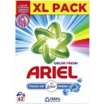 7 krabic | 7 | 0.00 | 0.00 | 0.00 | 0.00
OBJEDNÁVKY GEMIN | CELKEM: |  |  |  | 0.00 | 0.00

